상품제안서
포니테일 머그컵 400ml | 상품코드: S29565

 |  |  |  |  |  |  | 02-713-8555 | www.synergygift.co.kr
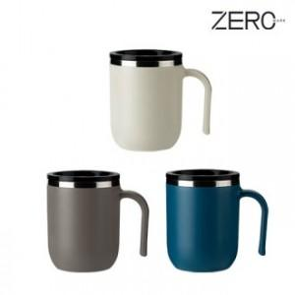

【상세/제작정보】

【인쇄/포장옵션】 | 실크, 레이저, UV필름(4*4cm) / 포장불가능

【공급단가】 | 수량 | 50~ | 100~ | 300~ | 1,000~ | 5,000~
*VAT별도 | 화이트 | 4,460원 | 4,290원 | 4,080원 | 3,910원 | 3,780원
 | 네이비 | 4,460원 | 4,290원 | 4,080원 | 3,910원 | 3,780원
 | 그레이 | 4,460원 | 4,290원 | 4,080원 | 3,910원 | 3,780원

【상품 URL】 | https://www.synergygift.co.kr:443/src/goods_detail.php?gdno=29565

